VPP PHUONG NAM
 | CÔNG TY TNHH TM DV VPP PHƯƠNG NAM
 | Địa chỉ: B18/19K Nguyễn Văn Linh- Bình Hưng _ Bình Chánh, Tp. HCM
 | Điện thoại: (08)3758.4761 - 3758 3302 Fax: (08) 37583302 Email: phuongnam@vpppn.com Website: www.vppp.com

BẢNG BÁO GIÁ VĂN PHÒNG PHẨM
 |  |  |  | Tp.Hồ Chí Minh, Ngày 24 Tháng 08 Năm 2016
Kính gửi: Công ty TNHH KD & Chế biến thực phẩm Toàn Gia Hiệp Phước
Địa chỉ: SỐ 144- ĐƯỜNG 79, PHƯỜNG.TÂN QUI, QUẬN 7,TP.HCM
Điện thoại :37710351
Người giao dịch: Chị Vân

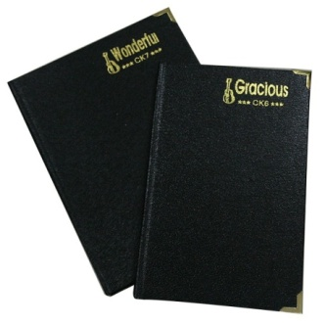
Công ty VPP Phương Nam xin gửi đến Qúy khánh hàng bảng báo giá như sau:
STT | TÊN HÀNG | Đ VT | SỐ LUỢNG | ĐƠN GIÁ
1 | Sổ da CK 7 Tiến Phát 16x20cm | Cuốn | 1 | 19,000
2 | Sổ da CK 7 Thuận Tiến 16x 20cm | Cuốn | 1 | 23,000
CỘNG
THUẾ VAT 10%
TỔNG CỘNG

Quý công ty xem xét báo giá như trên. Mọi thắc mắc xin vui lòng liên hệ: (08)37584761
Ghi chú:
*Đơn giá trên chưa bao gồm thuế GTGT VAT 10%
* Xuất xứ: Hàng giao đúng theo nguồn gốc và xuất xứ của từng mặt hàng
* Giao hàng: Trong vòng 3 ngày hoặc linh động (trừ chủ nhật, ngày lễ) kể từ ngày nhận được Đơn đặt hàng

 |  |  |  | Ngừoi lập phiếu
 |  |  |  | (Ký và ghi rõ họ tên)

 |  |  | Huỳnh Thị Trúc Ly

RẤT MONG NHẬN ĐƯỢC SỰ QUAN TÂM HỢP TÁC LÂU DÀI VỚI QUÝ CÔNG TY

